基本情報
■基本情報

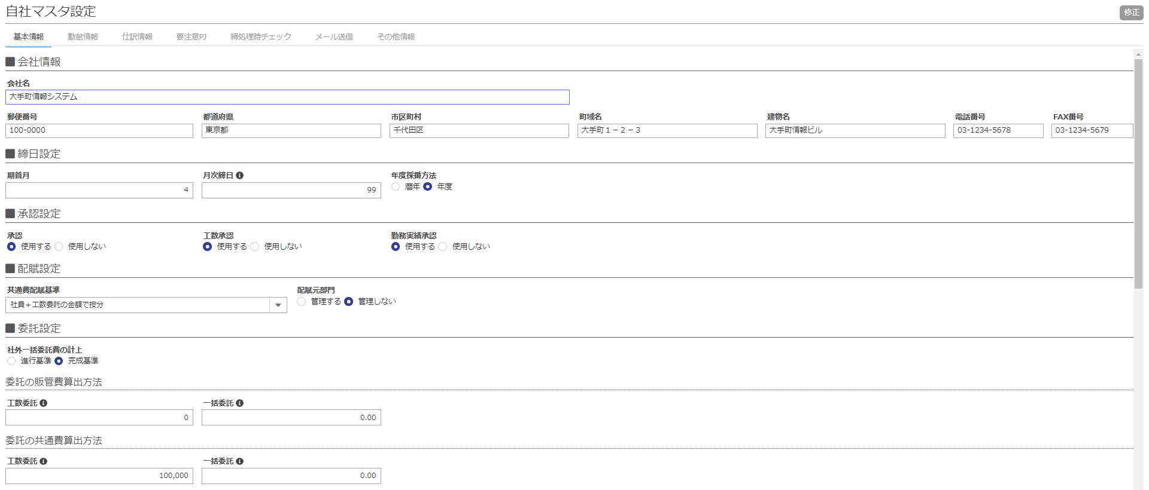
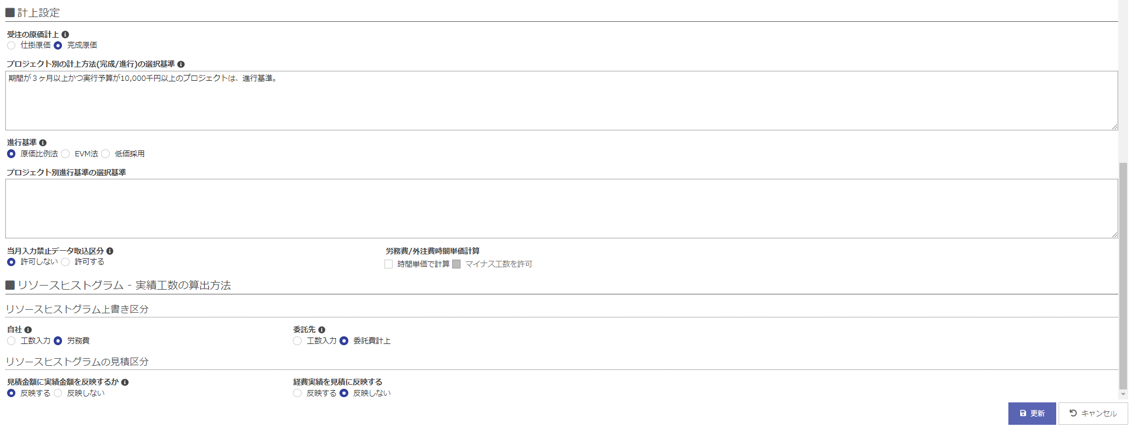

No. | 項目名 | 設定して可能になること | 影響する画面項目 | その他設定が必要な画面
1 | 会社情報 | － | － | －
2 | 住所 | － | － | －
3 | 期首月 | 年度を指定したデータ表示・出力が可能となる | ■年度を指定して表示する画面に影響する ・MN>PJ一覧 ・MN>部門別PJ採算照会 ■データ出力 ・MN>PJ一覧 ・MN>PJ採算見込 | 特になし
4 | 月次締日 | 月次締日の日付が指定可能になる | ■月次を意識する画面や帳票に影響する ・MN>勤務実績表入力 ・MN>工数入力 ・MN>月次締処理指示 | 特になし
5 | 年度採番方法 | 年度の切替を暦か年度の選択が可能となる | ■OBPMの自動採番を利用して発番している各種コードに持つ年度に影響する ・プロジェクトコード ・委託先コード など | MN>コード採番パターン設定
6 | 承認 | WFを利用した承認申請と履歴管理が可能となる | ■承認機能を利用する画面に影響する PJ>プロジェクト承認・変更履歴 PJ>見積一覧－承認（項目） | MN>承認コントロール設定、 MN>部門登録－承認者（項目）
7 | 工数承認 | 工数入力の月次入力完了の簡易チェック（承認）が可能となる | MN>工数入力 | MN>自社マスタ－締処理時チェック（タブ）－工数入力承認漏れ（項目）←完了漏れから変わる
8 | 勤務実績承認 | 勤務実績入力の月次入力完了の簡易チェック（承認）が可能となる | MN>勤務実績表入力 | MN>自社マスタ－締処理時チェック（タブ）－勤務実績入力完了漏れ（項目）
9 | 共通費配賦基準 | 共通費配賦実績の配賦基準を設定する | ■月次締め処理の共通費の実績配賦方法に影響する PJ>プロジェクト別採算登録－共通費配賦額（項目の実績月） | MN>プロジェクトタイプマスタ設定－部門共通費（項目）
10 | 配賦元部門 | ・仕訳データを使用する場合、原価配賦処理の共通費配賦、労務費原価差額配賦の配賦元部門を（データ項目に）保持する | ■月次締め処理の共通費の実績配賦方法に影響する PJ>プロジェクト別採算登録－共通費配賦額（項目の実績月） | MN>プロジェクトタイプマスタ設定－労務費原価差異額（項目）
11 | 社外一括委託の計上 | 進行基準を適用した進行外注費の計上選択が可能となる | ■月次締め処理実施後の一括外注費の実績に影響する PJ>プロジェクト別採算登録－外注費・一括委託 MN>汎用データ出力－仕訳：仕訳実績一覧、仕訳：会計システム連携仕訳 | MN>自社マスタ－仕訳情報（タブ）－進行外注費科目（項目） PJ>プロジェクト別採算登録－外注費・一括委託－一括委託進行管理
12 | 委託の販管費算出方法 | 委託分（一括・工数）の販管費（予定＆実績）が管理できる | ■原価見積、リソースヒストグラム、月次締処理指示で算出される販管費に影響する PJ>原価見積／実行予算－販管費（項目） PJ>プロジェクト別採算登録－販管費（項目） | 特になし ※月次締め処理を実施すると実績が反映
13 | 委託の共通費算出方法 | 委託分（一括・工数）の共通費の予定が見積りできる ※実績については、共通費PJへ工数を投入するか、原価を発生させて管理する | ■原価見積、リソースヒストグラム、プロジェクト別採算登録で算出される共通費に影響する PJ>原価見積／実行予算－共通費（項目） PJ>プロジェクト別採算登録－共通費配賦額（項目の予定月） | 特になし ※月次締め処理を実施すると実績が反映
14 | 受注の原価計上 | 毎月検収で検収金額が0円以下の場合の計上方法を選択する | ■月次締め処理実行時の仕訳データ作成方法に影響する MN>汎用データ出力 - 仕訳：仕訳実績一覧 | 特になし
15 | プロジェクト別の計上方法(完成/進行)の選択基準 | プロジェクトタイプの選択コメント（簡易ルール）が表示される | PJ>プロジェクト登録－プロジェクトタイプ（項目） | 特になし
16 | プロジェクト別進行基準 | 進行基準適用時の計上方法を選択する | PJ>プロジェクト登録－進行基準売上計上方法（項目） | 特になし
17 | プロジェクト別進行基準の選択基準 | 進行基準適用コメント（簡易ルール）が表示される | PJ>プロジェクト登録－進行基準売上計上方法（項目）にカーソルを合わせると表示されるコメント内容 | 特になし
18 | 当月入力禁止データ取込区分 | 当月入力禁止中、実績データ取込（経費データ取込など）を可能とします | ■データ取込による勤怠、工数、原価等の実績データに影響する MN>データ取込 －実績：勤務実績データ取込 －実績：プロジェクト工数データ取込 －実績：タスク－明細別工数データ取込 －実績：プロジェクト経費データ取込 －実績：プロジェクト物販データ取込 －実績：アカウント別実際原価データ取込 －実績：部門別実際原価データ取込 －実績：プロジェクト検収データ取込 | 特になし
19 | 労務費／外注費時間単価計算 | 時間単価設定やマイナス工数入力許可が設定できる | ■月次締め処理実行時の労務費計算方法に影響する 時間単価設定とすると、労務費＝実績工数×単価となる MN>自社マスタ設定 －[基本情報]リソースヒストグラム上書き区分 －[勤怠情報]1か月の標準労働時間 －[勤怠情報]1か月の時間外労働限度時間 －[勤怠情報]1か月の残業時間警告値 －[勤怠情報]3か月の残業時間警告値 －[勤怠情報]残業代割増 | MN>自社マスタ－勤怠情報（タブ）－１ヶ月の平均労働時間（項目） MN>社員ランク別標準原価設定
20 | リソースヒストグラム上書き区分 | リソースヒストグラムの上書き方法を選択可能 | ■リソースヒストグラムの上書き区分：自社に影響する PJ>リソースヒストグラム | 特になし ※月次締処理を実施すると実績が反映
21 | リソースヒストグラム見積区分 | 見積に（実績金額、経費実績）を反映できる | ■原価見積の金額に影響する PJ>原価見積-実績金額 PJ>原価見積-経費実績 | 特になし ※月次締処理を実施すると「リソースヒストグラム上書き区分」に従い、リソースヒストグラム実績が作成される（計画値が実績値へ上書きされる）

勤怠情報
■勤怠情報

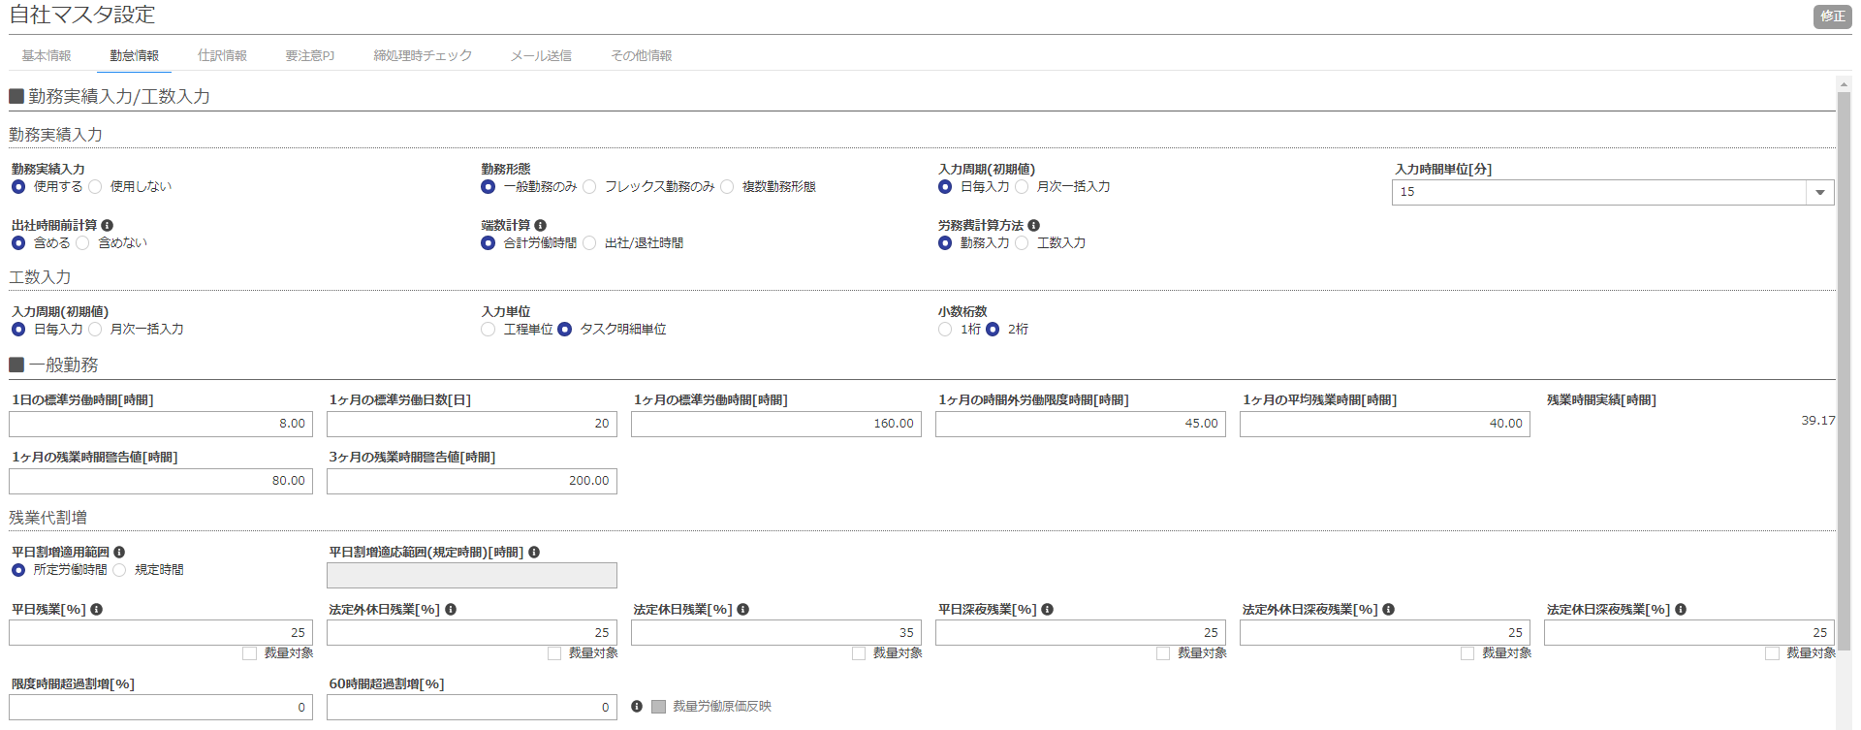

No. | 項目名 | 設定して可能になること | 影響する画面項目 | その他設定が必要な画面
1 | 勤務実績入力 | 勤務実績表の利用（入力）が可能になる ※「使用しない」と設定したら、「更新」にチェックをしても、勤務実績表入力できなくなる | MN>勤務実績表入力 MN>アカウントロール権限設定－勤務実績表管理（項目） | 勤務表利用する場合、 MN>勤務パターンマスタ設定 MN>アカウントロール権限設定－勤務実績表管理（項目）「更新」
2 | 勤務形態 | 自社の勤務形態の選択が可能になる
3 | 勤務実績入力 入力周期(初期値) | アカウント登録の際、勤務実績入力の日毎／月次一括のデフォルト表示が決まる | MN>アカウント登録
4 | 勤務実績入力 入力時間単位 | 勤務実績表入力の取扱う単位（入力実績）が決まる | MN>勤務実績表入力 | MN>アカウントロール権限設定－勤務実績表管理（項目）「更新」
5 | 勤務実績入力 出社時間前計算 | 勤務パターンの出社時間前に出社した場合、労働実績に含める／含めないが選択できる | MN>勤務実績表入力 | MN>アカウントロール権限設定－勤務実績表管理（項目）「更新」
6 | 勤務実績入力 端数計算 | 勤務実績合計の端数計算処理が決まる | ■勤務実績合計に影響する MN>勤務実績表入力 | MN>アカウントロール権限設定－勤務実績表管理（項目）「更新」
7 | 労務費計算方法 | 労務費算出（原価計算）する際、勤務実績表入力した勤務実績（所定外／深夜時間）を使用するか、工数入力した総時間を使用するか選択できる | ■労務費実績が反映する機能に影響する PJ>プロジェクト別採算管理 | ※月次締処理を実施すると計算される MN>原価・物販項目設定 MN>社員ランク別標準原価設定
8 | 工数入力 入力周期(初期値) | アカウント登録時、工数入力の日毎／月次一括のデフォルト表示が決まる | MN>アカウント登録 | MN>アカウントロール権限設定－工数入力（項目）「更新」
9 | 工数入力 入力単位 | 工数入力の入力単位（粒度）が決まる | MN>工数入力 | MN>アカウントロール権限設定－工数入力（項目）「更新」
10 | 工数入力 少数桁数 | 【工数入力】の小数点以下入力桁数を「1桁」、「2桁」で選択することができる | MN>工数入力
11 | １日の標準労働時間 | 自社の1日の標準労働時間を入力する | ■人日⇒人時へ変換表示している画面に影響する PJ>リソースヒストグラム PJ>ガントチャート MN>開発メンバアサイン状況
12 | １ヵ月の標準労働日数 | 1人月を何人日にするか設定できる | ■人月⇒人日へ変換表示している画面に影響する PJ>リソースヒストグラム PJ>ガントチャート MN>開発メンバアサイン状況
13 | １ヵ月の標準労働時間 | 1人月を何人日にするか設定できる | ■1人月を定義している機能・画面に影響する PJ>リソースヒストグラム
14 | １ヵ月の時間外労働限度時間 | 超過残業単価（限度時間超過割増）対象となる限度時間が決まる | ■締め処理時の労務費出力に影響する MN>月次締処理指示 | MN>自社マスタ－勤怠情報（タブ）－限度時間超過割増（項目）
15 | １ヵ月の平均残業時間 | ランク別予想原価を算出することができる | PJ>リソースヒストグラム PJ>原価見積／実行予算 MN>社員ランク別標準原価設定 PJ>プロジェクト別採算管理
16 | １ヵ月の残業時間警告値 | 1か月勤務合計が当時間を超えると赤色表示になる | ■勤務実績表入力に影響する MN>勤務実績表一覧－合計（項目） MN>勤務実績表入力－勤怠合計（タブ）－合計（項目）
17 | ３ヶ月の残業時間警告値 | 3か月勤務合計が当時間を超えると赤色表示になる | ■勤務実績表入力に影響する MN>勤務実績表一覧－合計（項目） MN>勤務実績表入力－勤怠合計（タブ）－合計（項目）
18 | 平日割増適用範囲 平日割増適応範囲(規定時間)[時間] | 平日の割増適用範囲を指定する | PJ>リソースヒストグラム PJ>ガントチャート MN>開発メンバアサイン状況 | MN>勤務パターンマスタ（所定労働時間を選択している場合）
19 | 平日残業 | 労務費を算出する際の平日残業代割増率を設定できる | MN>月次締処理指示
20 | 法定外休日残業 | 労務費を算出する際の法定外休日深夜残業代割増率設定できる | MN>月次締処理指示
21 | 法定休日残業 | 労務費を算出する際の休日残業代割増率を設定できる | MN>月次締処理指示
22 | 平日深夜残業 | 労務費を算出する際の平日深夜残業代割増率を設定できる | MN>月次締処理指示
23 | 法定外休日深夜残業 | 労務費を算出する際の休日深夜残業代割増率を設定できる | MN>月次締処理指示
24 | 法定休日深夜残業 | 労務費を算出する際の休日深夜残業代割増率を設定できる | MN>月次締処理指示
25 | 限度時間超過割増 | 労務費を算出する際の[1か月の時間外労働限度時間]の割増率を設定できる | MN>月次締処理指示
26 | 60時間超過割増 | 労務費を算出する際の60時間超過分の割増率を設定できる | MN>月次締処理指示
27 | 裁量労働原価反映 | 残業手当を裁量労働時間を使用して算出できる | MN>月次締処理指示
28 | 1日の規定労働時間 | 自社の1日の規定労働時間を入力できる
29 | 1か月の総労働時間 | 設定した総労働時間を超える場合、残業金額より算出できる | MN>月次締処理指示
30 | 1ヶ月の規定労働時間 | 設定した労働時間を超える場合、残業金額より算出できる | MN>月次締処理指示
31 | 不足時間分の労務費 | 不足時間分の労務費を控除できる | MN>月次締処理指示
32 | 残業代割増 所定外 | 労務費の所定外割増率を設定できる | MN>月次締処理指示
33 | 残業代割増 法定外 | 労務費の法定外割増率を設定できる | MN>月次締処理指示
34 | 残業代割増 深夜 | 労務費の深夜割増率を設定できる | MN>月次締処理指示
35 | 残業代割増 法定外休日 | 労務費をの法定外休日割増率を設定できる | MN>月次締処理指示
36 | 残業代割増 法定休日 | 労務費の法定休日割増率を設定できる | MN>月次締処理指示
37 | 残業代割増 限度時間超過割増 | 労務費を算出する際の[1か月の時間外労働限度時間]の割増率を設定できる | MN>月次締処理指示
38 | 残業代割増 60時間超過割増 | 労務費を算出する際の60時間超過分の割増率を設定できる | MN>月次締処理指示
39 | 労務費 （実際原価取込、取込時に使用する販管費） | 社員労務費を標準原価ではなく、実際原価をプロジェクトの原価として反映させる。 販管費についても同様。 | MN>データ取込－実績：アカウント別実際原価データ取込、実績：部門別実際原価データ取込
40 | 残業代割増 （平日割増適用範囲、平日残業、平日深夜残業、法定外休日残業、法定外休日深夜残業、法定休日残業、法定休日深夜残業、限度時間超過割増、60時間超過割増） | 労務費計算方法を「勤務入力から計算」としていると、労務費計算（原価計算）する際、これら割増をもとに計算する | 労務費実績が反映する機能全般 | 特になし ※月次締め処理を実施すると実績が反映

仕訳情報
■仕訳情報

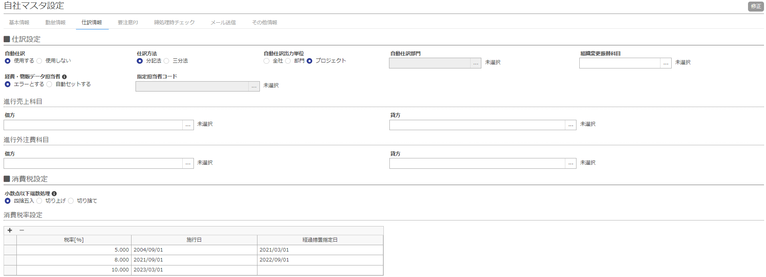

No. | 項目名 | 設定して可能になること | 影響する画面と項目 | その他設定が必要な項目
1 | 自動仕訳 | 使用すると進行売上、進行仕入（外注費）の科目設定や仕訳データの出力単位を決定する | MN>汎用データ出力－仕訳：仕訳実績一覧、仕訳：会計システム連携仕訳 | MN>自社マスタ－仕訳情報 MN>各種マスタ－科目コード MN>原価・物販項目設定 MN>原価計上設定
2 | 仕訳方法 | 原価仕訳データが三分法か分記法か変わる | MN>汎用データ出力－仕訳：仕訳実績一覧、仕訳：会計システム連携仕訳 | 三分法を選択すると MN>月末月初仕掛計上設定
3 | 自動仕訳出力単位 | 自動仕訳使用する場合のみ、原価仕訳の出力単位を設定する | MN>汎用データ出力－仕訳：仕訳実績一覧、仕訳：会計システム連携仕訳 | MN>各種マスタ－科目コード MN>原価・物販項目設定 MN>原価計上設定
4 | 自動仕訳部門 | 自動仕訳出力単位が全社の場合、設定する
5 | 組織変更振替科目 | 組織変更処理時に、原価振替科目を設定する
6 | 経費・物販データ担当者 | csvファイルによる経費・物販データ取込の際、担当者コードが空欄であった場合に自動セットする | MN>データ取込－実績：プロジェクト経費データ取込
7 | 指定担当者コード | [経費・物販データ担当者]で「自動セットする」を選択した場合、データ取込時に担当者コードが未登録の時にここで設定したアカウントをセットする。 | MN>データ取込 | MN>自社マスタ - 仕訳情報 - 経費・物販データ担当者
8 | 進行基準売上科目 （借方、貸方） | 自動仕訳使用する場合のみ、進行基準売上の貸借の科目設定する | MN>汎用データ出力－仕訳：仕訳実績一覧、仕訳：会計システム連携仕訳 | MN>各種マスタ－科目コード
9 | 進行外注費科目 （借方、貸方） | 自動仕訳使用する場合のみ、進行仕入（外注費）の貸借の科目設定する | MN>汎用データ出力－仕訳：仕訳実績一覧、仕訳：会計システム連携仕訳 | MN>各種マスタ－科目コード
10 | 消費税 （端数処理、税率、施行日、経過措置指定日） | 進行基準売上や進行仕入(外注費)の仕訳データ作成の際、経過措置期間を考慮した消費税が設定される。 | MN>汎用データ出力－仕訳：仕訳実績一覧、仕訳：会計システム連携仕訳－借方消費税金額、貸方消費税金額（項目）

要注意PJ情報
■要注意PJ情報

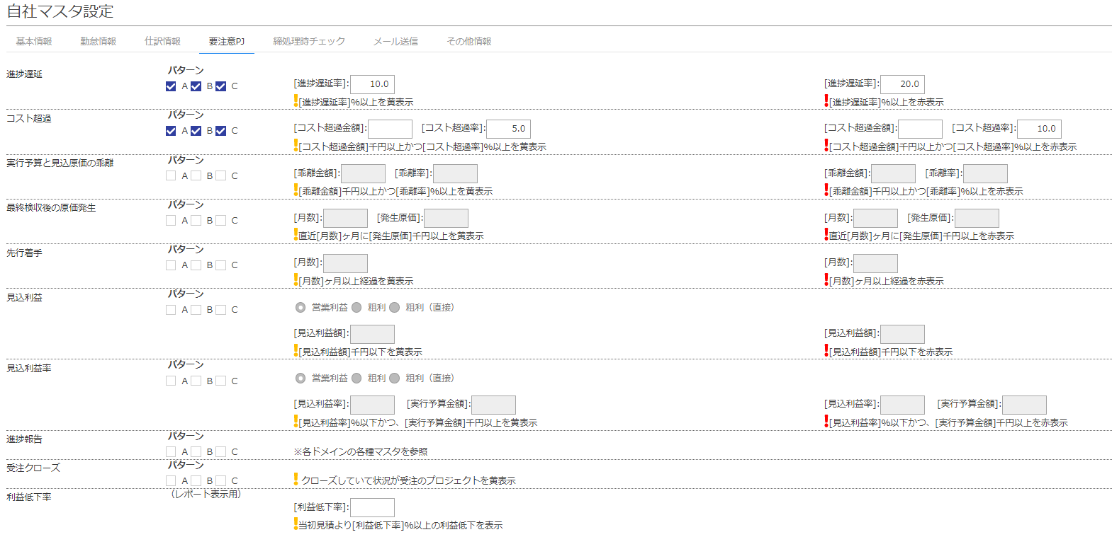

No. | 項目名 | 設定して可能になること | 影響する画面と項目 | その他設定が必要な項目
3 | 進捗遅延 （パターン、条件（黄表示）、条件（赤表示）） | プロジェクト一覧で！のアラートが表示される。 | MN>プロジェクト一覧 MN>PJ進捗報告一覧 | MN>プロジェクトタイプマスタ設定
4 | コスト超過
5 | 実行予算と見込原価の乖離
6 | 最終検収後の原価発生
7 | 後原価
8 | 先行着手
9 | 見込利益
10 | 見込利益率
11 | 進捗報告 | プロジェクト一覧で！のアラートが表示される。 | MN>PJ進捗報告一覧 MN>プロジェクト一覧 | MN>プロジェクトタイプマスタ設定 MN>ドメインマスタ設定－各種マスタ－進捗報告周期
12 | 利益率低下 | 分析レポートで問題プロジェクトとして出力される | MN>分析レポート－問題プロジェクト発生状況－利益低下PJ（項目）

締処理時チェック
■締処理時チェック

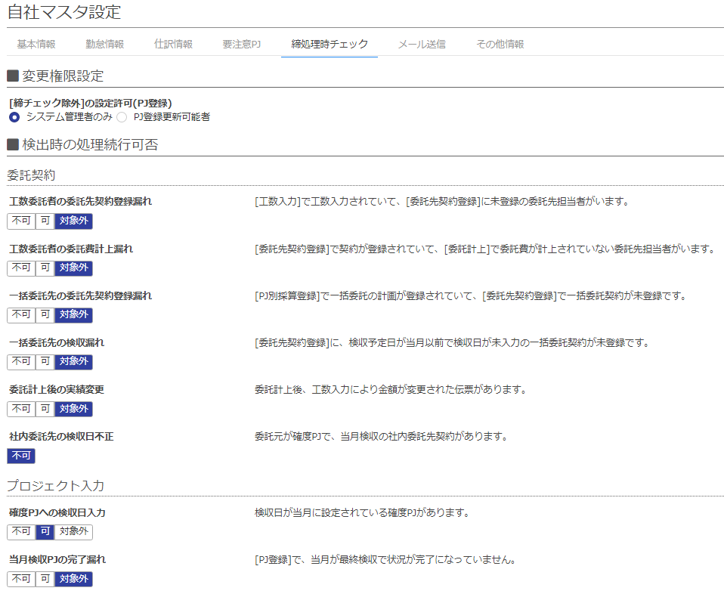

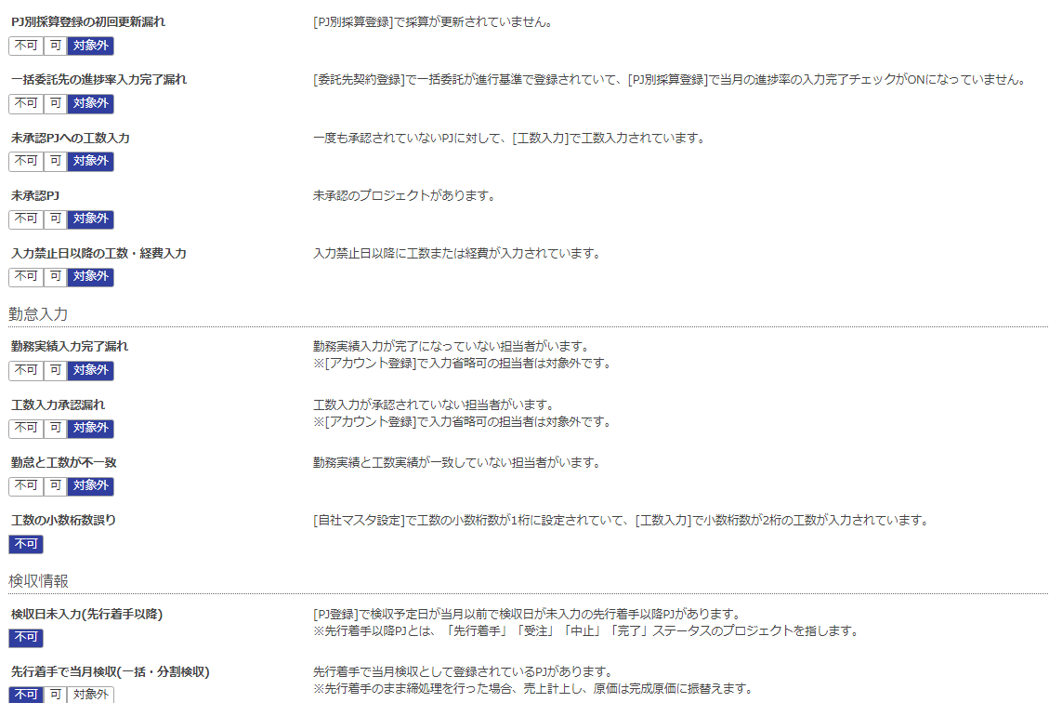

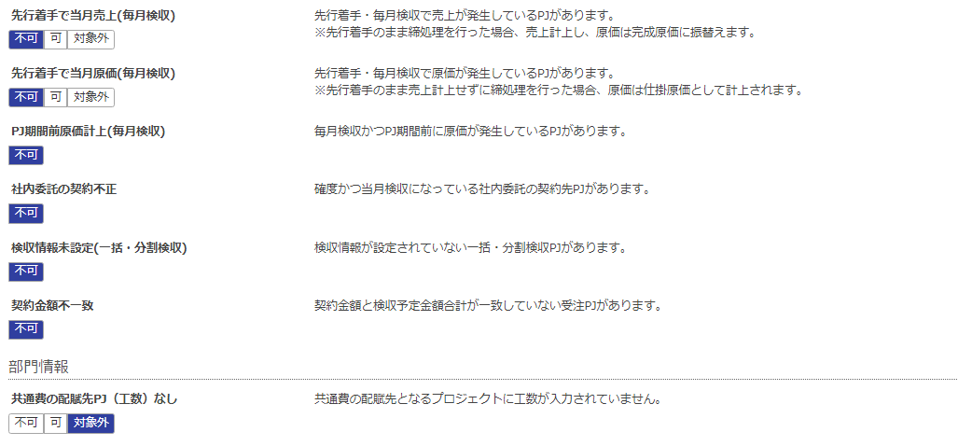

No. | 項目名 |  | 設定して可能になること | 影響する画面と項目 | その他設定が必要な項目
1 | 委託契約 | 工数委託者の委託先契約登録漏れ | 月次締め処理にエラーもしくは警告表示される | MN>委託先契約登録
2 |  | 工数委託者の委託費計上漏れ |  | MN>委託費計上
3 |  | 一括委託先の委託先契約登録漏れ |  | PJ>プロジェクト別採算登録 MN>委託先契約登録
4 |  | 一括委託先の検収漏れ |  | MN>委託先契約登録
5 |  | 委託計上後の実績変更 |  | MN>委託費計上
6 | プロジェクト入力 | 確度ＰＪへの検収日入力 |  | PJ>プロジェクト登録
7 |  | 当月検収ＰＪの完了漏れ |  | PJ>プロジェクト登録
8 |  | ＰＪ別採算登録の初回更新漏れ |  | PJ>プロジェクト採算登録
9 |  | 一括委託先の進捗率入力完了漏れ |  | PJ>プロジェクト別採算登録
10 |  | 未承認ＰＪへの工数入力 |  | 承認対象プロジェクト PJ>プロジェクト承認・変更履歴
11 |  | 未承認ＰＪ |  | 承認対象プロジェクト PJ>プロジェクト承認・変更履歴
12 | 勤怠入力 | 勤務表入力完了漏れ |  | MN>勤務実績表一覧 MN>勤務実績表入力
13 |  | 工数入力完了漏れ |  | MN>勤務実績表一覧 MN>工数入力
14 | 検収情報 | 検収日未入力（先行着手以降） |  | PJ>プロジェクト登録
15 |  | 先行着手で当月検収（一括・分割検収） |  | PJ>プロジェクト登録
16 |  | 先行着手で当月売上（毎月検収） |  | PJ>プロジェクト登録
17 |  | 先行着手で当月原価（毎月検収） |  | PJ>プロジェクト登録
18 |  | ＰＪ期間前原価計上（毎月検収） |  | PJ>プロジェクト登録
19 |  | 社内委託の契約不正 |  | PJ>プロジェクト登録 MN>委託先契約登録
20 |  | 検収情報未設定（分割検収） |  | PJ>プロジェクト登録
21 |  | 契約金額不一致 |  | PJ>プロジェクト登録
22 | 部門情報 | 共通費の配賦先PJ（工数）なし |  | PJ>工数入力

